PVC電線
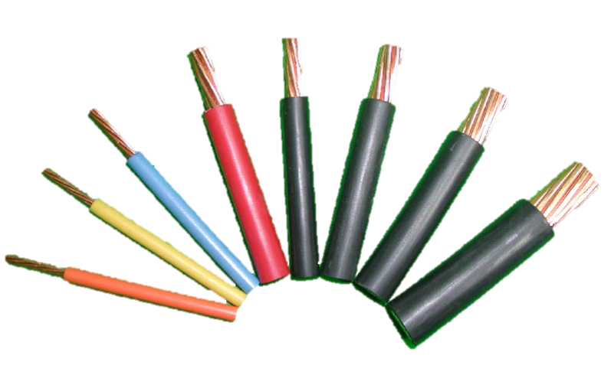
 |  |  |  |  |  |  |  | 600V PVC電線 折數表
 |  |  |  |  |  |  |  | 華新 |  | 112.0%
 |  |  |  |  |  |  | ※專案可另洽業務報價 | 宏泰 1.2~38 |  | 308.0%
 |  |  |  |  |  |  | ※售價空白欄位請詢價 | 宏泰 50~250 |  | 308.0%
 |  |  |  |  |  |  | ※此售價表僅供參考，請依實際報價為主 | 太平洋 |  | 313.0%
 |  |  |  |  |  |  | 近日銅價漲幅波動快速，不定期更新售價表 | 大亞 5.5以下 |  | 400.0%
 |  |  |  |  |  |  |  | 大亞 8 |  | 402.0%
 |  |  |  |  |  |  |  | 大亞 14以上 |  | 404.0%
 |  |  |  |  |  |  |  | 大山 |  | 另詢

600V PVC 電線牌價(IV) CNS679 售價表
廠牌 |  |  | 華新麗華 |  | 大亞 |  | 宏泰 |  | 太平洋
單芯線 | 絞線線徑 | 單位 | 牌價 | 實售單價 (未稅) | 牌價 | 實售單價 (未稅) | 牌價 | 實售單價 (未稅) | 牌價 | 實售單價 (未稅)
1/1.2 |  | M | 7.30 | $8.18 | ＊ |  | 2.53 | $7.79 | 2.66 | $8.33
1/1.6 |  | M | 12.00 | $13.44 | 2.71 | $10.84 | 4.10 | $12.63 | 4.20 | $13.15
1/2. 0 |  | M | 17.90 | $20.05 | 4.12 | $16.48 | 6.10 | $18.79 | 6.30 | $19.72

 | 1. 25 | M | 8.50 | $9.52
 | 2 | M | 12.60 | $14.11 | 3.03 | $12.12 | 4.27 | $13.15 | 4.48 | $14.02
 | 3. 5 | M | 21.20 | $23.74 | 4.85 | $19.40 | 7.20 | $22.18 | 7.40 | $23.16
 | 5. 5 | M | 32.60 | $36.51 | 7.43 | $29.72 | 11.10 | $34.19 | 11.30 | $35.37
 | 8 | M | 46.20 | $51.74 | 10.53 | $42.33 | 16.00 | $49.28 | 16.00 | $50.08
 | 14 | M | 82.10 | $91.95 | 17.84 | $72.07 | 27.80 | $85.62 | 28.50 | $89.21
 | 22 | M | 126.40 | $141.57 | 27.40 | $110.70 | 43.00 | $132.44 | 44.00 | $137.72
 | 30 | M | 164.90 | $184.69 | 35.50 | $143.42 | 56.00 | $172.48 | 57.00 | $178.41
 | 38 | M | 210.70 | $235.98 | 45.80 | $185.03 | 71.00 | $218.68 | 73.00 | $228.49
 | 50 | M | 269.80 | $302.18 | 59.50 | $240.38 | 91.80 | $282.74 | 93.00 | $291.09
 | 60 | M | 331.80 | $371.62 | 72.60 | $293.30 | 113.20 | $348.66 | 114.00 | $356.82
 | 80 | M | 436.40 | $488.77 | 95.70 | $386.63 | 148.50 | $457.38 | 151.00 | $472.63
 | 100 | M | 550.20 | $616.22 | 121.00 | $488.84 | 187.20 | $576.58 | 191.00 | $597.83
 | 125 | M | 688.30 | $770.90 | 153.00 | $618.12 | 234.00 | $720.72 | 237.50 | $743.38
 | 150 | M | 836.00 | $936.32 | 186.00 | $751.44 | 285.00 | $877.80 | 289.00 | $904.57
 | 200 | M | 1062.00 | $1,189.44 | 236.20 | $954.25 | 363.20 | $1,118.66 | 367.50 | $1,150.27
 | 250 | M | 1375.00 | $1,540.00 | 307.00 | $1,240.28 | 470.00 | $1,447.60 | 475.00 | $1,486.75
 | 325 | M |  |  | 397.00 | $1,603.88 | 598.30 | $1,842.76 | 606.00 | $1,896.78
 | 400 | M |  |  | 500.00 | $2,020.00 | 737.80 | $2,272.42 | 750.00 | $2,347.50
 | 500 | M |  |  | 617.00 | $2,492.68 | 905.70 | $2,789.56 | 912.50 | $2,856.13

VV電纜
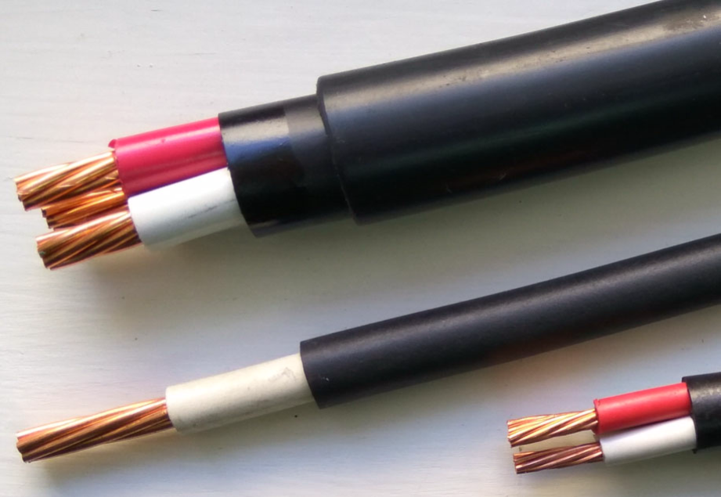
 |  |  |  |  |  |  |  |  |  |  | PVC電纜 折數表(VV)
 |  |  |  |  |  |  |  |  |  | ※專案可另洽業務報價 | 華新 |  |  | 宏泰 |  |  | 太平洋折數
 |  |  |  |  |  |  |  |  |  | ※售價空白欄位請詢價 | 2-4C 2-8mm |  | 90.0% | 1.25*2C-14*4C |  | 315% | 1.25-8 |  | 224%
 |  |  |  |  |  |  |  |  |  | ※此售價表僅供參考，請依實際報價為主 | 2-4C 14-38mm |  | 92.0% | 22、38*3C-4C |  | 336% | 3.5/5.5/8*4C |  | 250%
 |  |  |  |  |  |  |  |  |  | 近日銅價漲幅波動快速，不定期更新售價表 |  |  |  | 30*3C、30*4C |  | 347% | 14-38 |  | 264%

PVC電纜牌價(VV) CNS3301 牌價表
廠牌 |  | 華新麗華 |  |  |  |  |  | 大亞 |  |  |  |  |  | 宏泰
絞線線徑 | 單位 | 牌價 | 實售單價 (未稅) | 牌價 | 實售單價 (未稅) | 牌價 | 實售單價 (未稅) | 牌價 | 實售單價 (未稅) | 牌價 | 實售單價 (未稅) | 牌價 | 實售單價 (未稅) | 牌價 | 實售單價 (未稅) | 牌價 | 實售單價 (未稅) | 牌價 | 實售單價 (未稅)
 |  | 二芯 |  | 三芯 |  | 四芯 |  | 二芯 |  | 三芯 |  | 四芯 |  | 二芯 |  | 三芯 |  | 四芯
1. 25 | M |  |  |  |  |  |  |  |  |  |  |  |  | 8.40 | $26.46 | 10.50 | $33.07 | 13.40 | $42.21
2 | M | 43.00 | $38.70 | 56.40 | $50.76 | 71.30 | $64.17 | 11.33 |  | 14.94 |  | 18.13 |  | 11.00 | $34.65 | 14.40 | $45.36 | 18.60 | $58.59
3.5 | M | 61.90 | $55.71 | 85.00 | $76.50 | 110.80 | $99.72 | 15.87 |  | 21.63 |  | 27.61 |  | 16.20 | $51.03 | 21.80 | $68.67 | 28.10 | $88.52
5.5 | M | 98.30 | $88.47 | 128.90 | $116.01 | 166.50 | $149.85 | 23.49 |  | 32.24 |  | 40.79 |  | 23.50 | $74.02 | 31.90 | $100.49 | 41.90 | $131.98
8 | M | 130.30 | $117.27 | 178.30 | $160.47 | 227.90 | $205.11 | 32.76 |  | 45.63 |  | 59.02 |  | 33.00 | $103.95 | 45.10 | $142.07 | 60.70 | $191.21
14 | M | 212.50 | $195.50 | 295.30 | $271.68 | 388.70 | $357.60 | 61.70 |  | 79.52 |  | 105.06 |  | 55.90 | $176.08 | 75.80 | $238.77 | 104.90 | $330.44
22 | M | 310.00 | $285.20 | 449.30 | $413.36 | 588.50 | $541.42 | 86.01 |  | 115.36 |  | 153.78 |  | 87.60 |  | 112.90 | $379.34 | 150.00 | $504.00
30 | M | 400.70 | $368.64 | 574.70 | $528.72 | 757.50 | $696.90 | 107.02 |  | 146.06 |  | 193.44 |  | 108.00 |  | 149.00 | $517.03 | 190.00 | $659.30
38 | M | 516.80 | $475.46 | 724.20 | $666.26 | 960.20 | $883.38 | 135.96 |  | 184.58 |  | 254.41 |  | 135.00 |  | 189.50 | $636.72 | 250.00 | $840.00
50 | M |  |  |  |  |  |  | 170.16 |  | 236.29 |  | 317.76 |  | 170.00 |  | 244.00 |  | 308.00
60 | M |  |  |  |  |  |  | 207.03 |  | 285.73 |  | 382.75 |  | 208.00 |  | 294.00 |  | 380.00
廠牌 |  | 國際 |  |  |  |  |  | 合機 |  |  |  |  |  | 太平洋
規格 | 單位 | 牌價 | 實售單價 (未稅) | 牌價 | 實售單價 (未稅) | 牌價 | 實售單價 (未稅) | 牌價 | 實售單價 (未稅) | 牌價 | 實售單價 (未稅) | 牌價 | 實售單價 (未稅) | 牌價 | 實售單價 (未稅) | 牌價 | 實售單價 (未稅) | 牌價 | 實售單價 (未稅)
mlm 2 | M | 二芯 |  | 三芯 |  | 四芯 |  | 二芯 |  | 三芯 |  | 四芯 |  | 二芯 |  | 三芯 |  | 四芯
1. 25 | M | 8.50 |  | 10.50 |  | 13.50 |  |  |  |  |  |  |  | 12.60 | $28.22 | 16.90 | $37.86 | 20.10 | $45.02
2 | M | 11.20 |  | 14.50 |  | 18.60 |  | 9.50 |  | 13.00 |  | 16.50 |  | 16.60 | $37.18 | 22.40 | $50.18 | 27.70 | $62.05
3.5 | M | 16.40 |  | 22.00 |  | 28.50 |  | 15.00 |  | 21.50 |  | 28.00 |  | 23.30 | $52.19 | 33.00 | $73.92 | 40.70 | $101.75
5.5 | M | 23.80 |  | 32.40 |  | 42.00 |  | 23.50 |  | 30.50 |  | 40.00 |  | 35.40 | $79.30 | 46.70 | $104.61 | 58.90 | $147.25
8 | M | 33.50 |  | 45.80 |  | 61.00 |  | 31.00 |  | 44.00 |  | 57.50 |  | 51.20 | $114.69 | 67.10 | $150.30 | 83.90 | $209.75
14 | M | 56.70 |  | 77.00 |  | 105.00 |  | 53.00 |  | 72.00 |  | 96.00 |  | 78.70 | $207.77 | 106.30 | $280.63 | 137.80 | $363.79
22 | M | 87.00 |  | 115.00 |  | 152.00 |  | 80.00 |  | 114.00 |  | 150.00 |  | 118.40 | $312.58 | 161.00 | $425.04 | 207.50 | $547.80
30 | M | 109.00 |  | 150.00 |  | 195.00 |  | 102.00 |  | 149.00 |  | 197.00 |  | 152.90 | $403.66 | 214.30 | $565.75 | 272.70 | $719.93
38 | M | 136.00 |  | 192.00 |  | 252.00 |  | 130.00 |  | 190.00 |  | 251.00 |  | 188.60 | $497.90 | 265.50 | $700.92 | 341.50 | $901.56
50 | M | 172.00 |  | 245.00 |  | 315.00 |  | 163.00 |  | 225.00 |  | 300.00
60 | M | 209.00 |  | 295.00 |  | 383.00 |  | 200.00 |  | 273.00 |  | 365.00

耐熱 耐燃
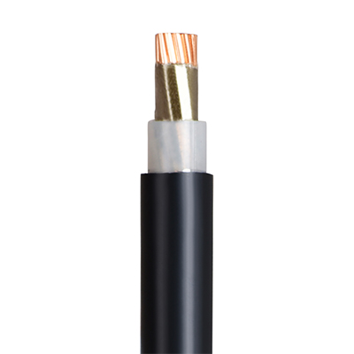
 |  |  |  |  |  |  |  |  |  |  |  |  | 耐熱(HR)/耐燃(FR)電線 折數表
 |  |  |  |  |  |  |  |  |  |  |  | ※專案可另洽業務報價 | 華新 |  |  | 太平洋
 |  |  |  |  |  |  |  |  |  |  |  | ※售價空白欄位請詢價 | HR 1.2-1.6 |  | 67.0% | HR 1.2-1.6 |  | 154%
 |  |  |  |  |  |  |  |  |  |  |  | ※此售價表僅供參考，請依實際報價為主 | HR 2.0 |  | 67.0% | HR 2.0 |  | 154%
 |  |  |  |  |  |  |  |  |  |  |  | 近日銅價漲幅波動快速，不定期更新售價表 | FR 1.2-60 |  | 79.0% | FR 1.2-5.5 |  | 155%
 |  |  |  |  |  |  |  |  |  |  |  |  | FR 80-250 |  | 79.0% | FR 8-60 |  | 160%
 |  |  |  |  |  |  |  |  |  |  |  |  |  |  |  | FR 80-250 |  | 224%
600V XLPE耐熱電線(HR）／耐燃電線(FR) 牌價表
廠牌 |  |  | 華新 |  |  |  | 太平洋 |  |  |  | 大亞 |  |  |  | 宏泰

單芯線 | 絞線線徑 | 單位 | 牌價 | 實售單價 (未稅) | 牌價 | 實售單價 (未稅) | 牌價 | 實售單價 (未稅) | 牌價 | 實售單價 (未稅) | 牌價 | 實售單價 (未稅) | 牌價 | 實售單價 (未稅) | 牌價 | 實售單價 (未稅) | 牌價 | 實售單價 (未稅)
 |  |  | 耐燃(FR) 950 °C |  | 耐熱(HR) 380 °C |  | 耐燃(FR) 950 °C |  | 耐熱(HR) 380 °C |  | 耐燃(FR) 840 °C |  | 耐熱(HR) 380 °C |  | 耐燃(FR) 950 °C |  | 耐熱(HR) 380 °C
1. 2 |  | M | 44.50 | $35.16 | 18.90 | $12.66 | 23.00 | $35.65 | 8.00 | $12.32 | 18.46 |  | 3.37 |  | 18.00 |  | 4.85
1. 6 |  | M | 54.20 | $42.82 | 26.40 | $17.69 | 28.00 | $43.40 | 11.18 | $17.22 | 21.62 |  | 4.44 |  | 22.00 |  | 6.41
2. 0 |  | M | 65.80 | $51.98 | 34.50 | $23.12 | 34.00 | $52.70 | 14.61 | $22.50 | 25.10 |  | 5.79 |  | 27.00 |  | 8.23

 | 1.25 | M | 50.30 | $39.74 |  |  | 26.00 | $40.30 |  |  | 19.90 |  |  |  | 20.00
 | 2 | M | 60.00 | $47.40 |  |  | 31.00 | $48.05 |  |  | 23.27 |  |  |  | 24.00
 | 3.5 | M | 77.40 | $61.15 |  |  | 40.00 | $62.00 |  |  | 29.69 |  |  |  | 32.00
 | 5.5 | M | 96.70 | $76.39 |  |  | 50.00 | $77.50 |  |  | 35.77 |  |  |  | 40.00
 | 8 | M | 116.00 | $91.64 |  |  | 57.00 | $91.20 |  |  | 41.04 |  |  |  | 45.00
 | 14 | M | 160.90 | $127.11 |  |  | 79.00 | $126.40 |  |  | 53.69 |  |  |  | 63.00
 | 22 | M | 218.00 | $172.22 |  |  | 107.00 | $171.20 |  |  | 70.58 |  |  |  | 85.00
 | 30 | M | 265.30 | $209.59 |  |  | 127.00 | $203.20 |  |  | 83.50 |  |  |  | 102.00
 | 38 | M | 310.80 | $245.53 |  |  | 149.00 | $238.40 |  |  | 97.02 |  |  |  | 120.00
 | 50 | M | 385.80 | $304.78 |  |  | 185.00 | $296.00 |  |  | 118.40 |  |  |  | 150.00
 | 60 | M | 454.30 | $358.90 |  |  | 218.00 | $348.80 |  |  | 136.79 |  |  |  | 178.00
 | 80 | M | 767.30 | $606.17 |  |  | 272.00 | $609.28 |  |  | 166.02 |  |  |  | 270.00
 | 100 | M | 967.60 | $764.40 |  |  | 343.00 | $768.32 |  |  | 205.50 |  |  |  | 340.00
 | 125 | M | 1105.80 | $873.58 |  |  | 392.00 | $878.08 |  |  | 240.27 |  |  |  | 390.00
 | 150 | M | 1292.00 | $1,020.68 |  |  | 458.00 | $1,025.92 |  |  | 282.60 |  |  |  | 460.00
 | 200 | M | 1605.00 | $1,267.95 |  |  | 569.00 | $1,274.56 |  |  | 345.69 |  |  |  | 570.00
 | 250 | M | 1986.00 | $1,568.94 |  |  | 704.00 | $1,576.96 |  |  | 426.56 |  |  |  | 700.00

XLPE
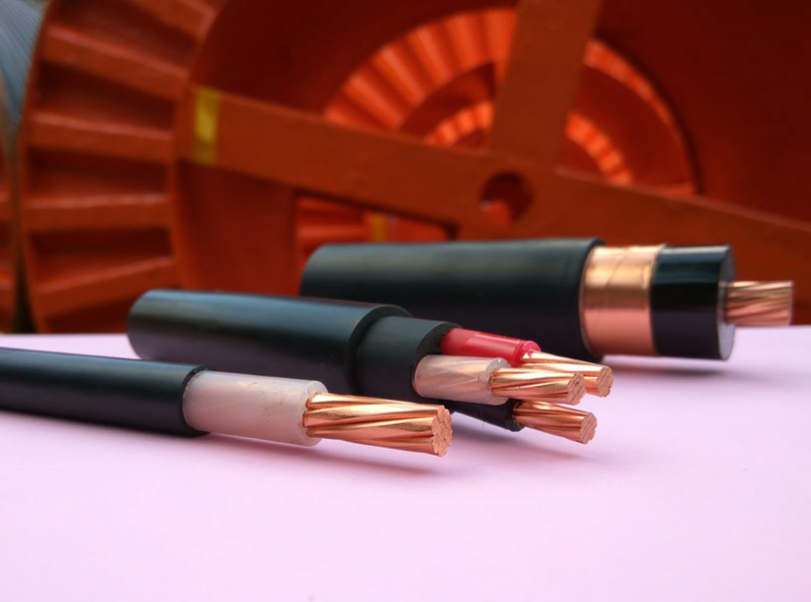
 |  |  |  |  |  |  |  |  |  |  |  |  |  |  |  |  |  |  |  |  |  |  | XLPE電力電纜(CV) 折數表
 |  |  |  |  |  |  |  |  |  |  |  |  |  |  |  |  |  |  |  |  |  | ※專案可另洽業務報價 | 華新 |  | 太平洋
 |  |  |  |  |  |  |  |  |  |  |  |  |  |  |  |  |  |  |  |  |  | ※售價空白欄位請詢價 | 一芯 | 96% | 一芯 2-14 | 235%
 |  |  |  |  |  |  |  |  |  |  |  |  |  |  |  |  |  |  |  |  |  | ※此售價表僅供參考，請依實際報價為主 | 多芯 2-8 | 90% | 一芯 22-80 | 260%
 |  |  |  |  |  |  |  |  |  |  |  |  |  |  |  |  |  |  |  |  |  | 近日銅價漲幅波動快速，不定期更新售價表 | 多芯 14-38 | 92% | 一芯 100-150 | 271%
 |  |  |  |  |  |  |  |  |  |  |  |  |  |  |  |  |  |  |  |  |  |  |  |  | 一芯 200-250 | 279%
 |  |  |  |  |  |  |  |  |  |  |  |  |  |  |  |  |  |  |  |  |  |  |  |  | 多芯 2-14 | 210%
 |  |  |  |  |  |  |  |  |  |  |  |  |  |  |  |  |  |  |  |  |  |  |  |  | 多芯 22-38 | 237%

600V XLPE電力電纜(CV) CNS2655 牌價表
廠牌 |  |  | 華新麗華 |  |  |  |  |  |  |  |  |  |  |  | 太平洋
規格 | 構成 NO/mm | 單位 | 一芯 |  | 二芯 |  | 三芯 |  | 四芯 |  | 15KV |  | 25KV |  | 一芯 |  | 二芯 |  | 三芯 |  | 四芯 |  | 15KV |  | 25KV
 |  |  | 牌價 | 實售單價 (未稅) | 牌價 | 實售單價 (未稅) | 牌價 | 實售單價 (未稅) | 牌價 | 實售單價 (未稅) | 牌價 | 實售單價 (未稅) | 牌價 | 實售單價 (未稅) | 牌價 | 實售單價 (未稅) | 牌價 | 實售單價 (未稅) | 牌價 | 實售單價 (未稅) | 牌價 | 實售單價 (未稅) | 牌價 | 實售單價 (未稅) | 牌價 | 實售單價 (未稅)
2 | 7/0. 6 | M | 22.00 | $21.12 | 52.50 | $47.25 | 67.80 | $61.02 | 86.30 | $77.67 |  |  |  |  | 8.60 | $20.21 | 21.90 | $45.99 | 28.80 | $60.48 | 35.70 | $74.97
3. 5 | 7/0. 8 | M | 31.60 | $30.34 | 73.00 | $65.70 | 101.00 | $90.90 | 124.20 | $111.78 |  |  |  |  | 12.10 | $28.44 | 30.90 | $64.89 | 40.90 | $85.89 | 50.80 | $106.68
5. 5 | 7/1.0 | M | 44.60 | $42.82 | 104.30 | $93.87 | 141.00 | $126.90 | 180.40 | $162.36 |  |  |  |  | 17.10 | $40.19 | 42.70 | $89.67 | 55.70 | $116.97 | 73.10 | $153.51
8 | 7/1. 2 | M | 61.20 | $58.75 | 143.40 | $129.06 | 195.70 | $176.13 | 249.00 | $224.10 |  |  |  |  | 24.40 | $57.34 | 62.10 | $130.41 | 82.40 | $173.04 | 106.80 | $224.28
14 | 7/1.6 | M | 98.30 | $94.37 | 228.20 | $209.94 | 318.00 | $292.56 | 417.00 | $383.64 |  |  |  |  | 37.50 | $88.13 | 92.00 | $193.20 | 124.00 | $260.40 | 160.00 | $336.00
22 | 7/2. 0 | M | 148.20 | $142.27 | 336.50 | $309.58 | 481.70 | $443.16 | 631.50 | $580.98 | 191.10 |  |  |  | 53.00 | $137.80 | 127.00 | $300.99 | 179.00 | $424.23 | 233.00 | $552.21
30 | 7/2. 3 | M | 193.70 | $185.95 | 441.40 | $406.09 | 617.00 | $567.64 | 812.50 | $747.50 | 229.10 |  |  |  | 68.00 | $176.80 | 167.00 | $395.79 | 229.00 | $542.73 | 300.00 | $711.00
38 | 7/2. 6 | M | 246.70 | $236.83 | 562.00 | $517.04 | 776.70 | $714.56 | 1028.40 | $946.13 | 259.70 |  | 375.30 |  | 87.00 | $226.20 | 210.00 | $497.70 | 287.00 | $680.19 | 376.00 | $891.12 | 213.00 |  | 250.00
50 | 19/1.8 | M | 316.00 | $303.36 |  |  |  |  |  |  | 290.70 |  | 424.80 |  | 112.00 | $291.20 | 262.00 |  | 357.00 |  | 476.00 |  | 254.00 |  | 300.00
60 | 19/2. 0 | M | 384.50 | $369.12 |  |  |  |  |  |  | 329.60 |  | 473.80 |  | 137.00 | $356.20 | 308.00 |  | 426.00 |  | 569.00 |  | 278.00 |  | 325.00
80 | 19/2.3 | M | 501.70 | $481.63 |  |  |  |  |  |  | 396.30 |  | 577.60 |  | 177.00 | $460.20 | 397.00 |  | 541.00 |  | 732.00 |  | 330.00 |  | 390.00
100 | 19/2.6 | M | 636.30 | $610.85 |  |  |  |  |  |  | 469.90 |  | 669.30 |  | 219.00 | $593.49 | 476.00 |  | 686.00 |  | 959.00 |  | 377.00 |  | 446.00
125 | 19/2.9 | M | 802.30 | $770.21 |  |  |  |  |  |  | 539.50 |  | 779.50 |  | 275.00 | $745.25 | 611.00 |  | 890.00 |  | 1129.00 |  | 446.00 |  | 516.00
150 | 37/2. 3 | M | 957.00 | $918.72 |  |  |  |  |  |  | 627.10 |  | 880.20 |  | 328.00 | $888.88 | 770.00 |  | 1036.00 |  | 1416.00 |  | 519.00 |  | 583.00
200 | 37/2. 6 | M | 1247.00 | $1,197.12 |  |  |  |  |  |  | 762.30 |  | 1069.50 |  | 414.00 | $1,155.06 | 964.00 |  | 1355.00 |  | 1728.00 |  | 621.00 |  | 698.00
250 | 61/2. 3 | M | 1573.00 | $1,510.08 |  |  |  |  |  |  | 979.60 |  | 1294.40 |  | 522.00 | $1,456.38 | 1205.00 |  | 1652.00 |  | 2228.00 |  | 751.00 |  | 820.00
325 | 61/2. 6 | M |  |  |  |  |  |  |  |  | 1148.70 |  | 1588.50 |  | 659.00 |  | 1501.00 |  | 2147.00 |  | 2826.00 |  | 979.00 |  | 1035.00
廠牌 |  |  | 大亞 |  |  |  |  |  |  |  |  |  |  |  | 宏泰
規格 | 構成 NO/mm | 單位 | 一芯 |  | 二芯 |  | 三芯 |  | 四芯 |  | 15KV |  | 25KV |  | 一芯 |  | 二芯 |  | 三芯 |  | 四芯 |  | 15KV |  | 25KV
 |  |  | 牌價 | 實售單價 (未稅) | 牌價 | 實售單價 (未稅) | 牌價 | 實售單價 (未稅) | 牌價 | 實售單價 (未稅) | 牌價 | 實售單價 (未稅) | 牌價 | 實售單價 (未稅) | 牌價 | 實售單價 (未稅) | 牌價 | 實售單價 (未稅) | 牌價 | 實售單價 (未稅) | 牌價 | 實售單價 (未稅) | 牌價 | 實售單價 (未稅) | 牌價 | 實售單價 (未稅)
...

